Evolution
Répartition et évolution des PLUi Sectoriels depuis 2012
Document - BCSI-SIDAUH-URBANISME-SUDOCUH-PLUi-Sectoriel-05-Evolution au 08 février 2024 à 11:17 (source SUDOCUH-SIDAUH)
En cours = Élaboration et Révision
Evolution en nombre de procédures
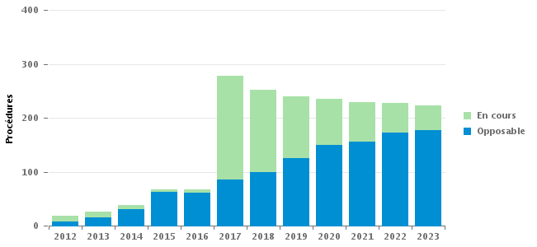
 |  | En cours |  | Opposable
2023 |  | 46 |  | 177
2022 |  | 56 |  | 172
2021 |  | 73 |  | 156
2020 |  | 85 |  | 150
2019 |  | 115 |  | 125
2018 |  | 153 |  | 99
2017 |  | 192 |  | 86
2016 |  | 6 |  | 61
2015 |  | 4 |  | 63
2014 |  | 7 |  | 31
2013 |  | 11 |  | 15
2012 |  | 11 |  | 8

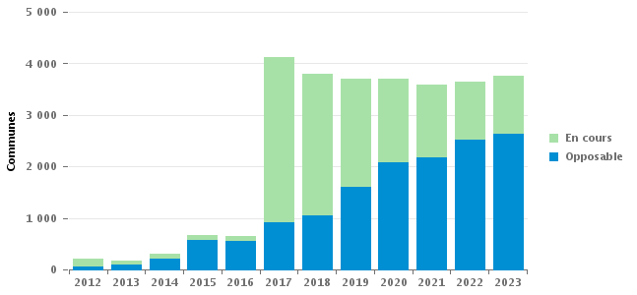
Evolution en nombre de communes
 |  | En cours |  | Opposable
2023 |  | 1142 |  | 2627
2022 |  | 1126 |  | 2515
2021 |  | 1414 |  | 2170
2020 |  | 1623 |  | 2086
2019 |  | 2104 |  | 1605
2018 |  | 2750 |  | 1055
2017 |  | 3207 |  | 908
2016 |  | 100 |  | 554
2015 |  | 89 |  | 574
2014 |  | 87 |  | 212
2013 |  | 75 |  | 103
2012 |  | 152 |  | 58

Evolution par type de collectivité
 | AUTRE |  | CA |  | CC |  | CU |  | EPT |  | MET |  | SI
 | Proc. | Comm. | Proc. | Comm. | Proc. | Comm. | Proc. | Comm. | Proc. | Comm. | Proc. | Comm. | Proc. | Comm.
2023 |  |  | 62 | 1071 | 149 | 2327 | 5 | 106 |  |  | 8 | 265
2022 |  |  | 65 | 1007 | 153 | 2344 | 4 | 87 |  |  | 6 | 203
2021 |  |  | 64 | 1045 | 154 | 2275 | 5 | 102 |  |  | 5 | 154 | 1 | 8
2020 |  |  | 62 | 965 | 162 | 2454 | 6 | 131 |  |  | 4 | 151 | 1 | 8
2019 |  |  | 62 | 971 | 164 | 2422 | 8 | 155 |  |  | 5 | 153 | 1 | 8
2018 |  |  | 59 | 834 | 177 | 2620 | 8 | 157 | 1 | 14 | 5 | 169 | 2 | 11
2017 |  |  | 64 | 976 | 202 | 2876 | 7 | 127 |  |  | 4 | 133 | 1 | 3
2016 |  |  | 11 | 101 | 47 | 469 | 6 | 61 |  |  | 2 | 20 | 1 | 3
2015 |  |  | 12 | 135 | 49 | 455 | 3 | 41 |  |  | 2 | 29 | 1 | 3
2014 | 2 | 21 | 8 | 81 | 27 | 186 |  |  |  |  |  |  | 1 | 11
2013 | 2 | 21 | 4 | 37 | 19 | 109 |  |  |  |  |  |  | 1 | 11
2012 | 1 | 9 | 3 | 25 | 12 | 122 | 1 | 28 |  |  |  |  | 2 | 26

Evolution en nb de communes par type EPCI
 | AUTRE | CA | CC | CU | EPT | MET | SI
2023 |  | 1071 | 2327 | 106 |  | 265
2022 |  | 1007 | 2344 | 87 |  | 203
2021 |  | 1045 | 2275 | 102 |  | 154 | 8
2020 |  | 965 | 2454 | 131 |  | 151 | 8
2019 |  | 971 | 2422 | 155 |  | 153 | 8
2018 |  | 834 | 2620 | 157 | 14 | 169 | 11
2017 |  | 976 | 2876 | 127 |  | 133 | 3
2016 |  | 101 | 469 | 61 |  | 20 | 3
2015 |  | 135 | 455 | 41 |  | 29 | 3
2014 | 21 | 81 | 186 |  |  |  | 11
2013 | 21 | 37 | 109 |  |  |  | 11
2012 | 9 | 25 | 122 | 28 |  |  | 26
Evolution en nb de procédures par type EPCI
 | AUTRE | CA | CC | CU | EPT | MET | SI
2023 |  | 62 | 149 | 5 |  | 8
2022 |  | 65 | 153 | 4 |  | 6
2021 |  | 64 | 154 | 5 |  | 5 | 1
2020 |  | 62 | 162 | 6 |  | 4 | 1
2019 |  | 62 | 164 | 8 |  | 5 | 1
2018 |  | 59 | 177 | 8 | 1 | 5 | 2
2017 |  | 64 | 202 | 7 |  | 4 | 1
2016 |  | 11 | 47 | 6 |  | 2 | 1
2015 |  | 12 | 49 | 3 |  | 2 | 1
2014 | 2 | 8 | 27 |  |  |  | 1
2013 | 2 | 4 | 19 |  |  |  | 1
2012 | 1 | 3 | 12 | 1 |  |  | 2

